关系图
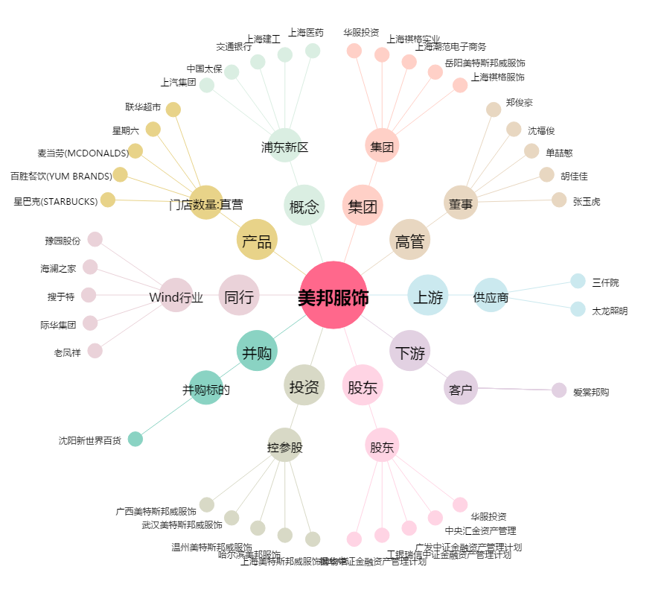
美邦服饰[002269.SZ] - 关系概览图

